Sheet1
数组模拟栈的思路分析图

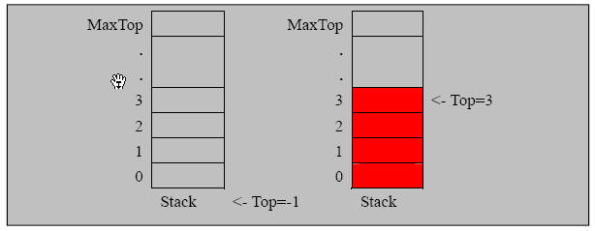

实现 栈的 思路分析
1. 使用数组来模拟栈
2. 定义一个 top 来表示栈顶，初始化 为 -1
3. 入栈的操作，当有数据加入到栈时， top++; stack[top] = data;
4. 出栈的操作， int value = stack[top]; top--, return value

